版本一
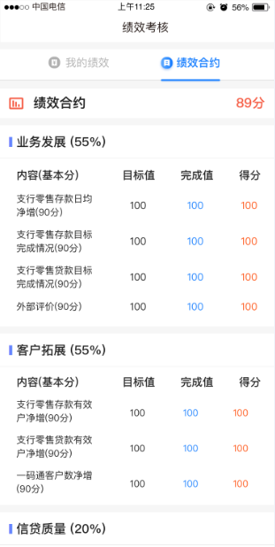
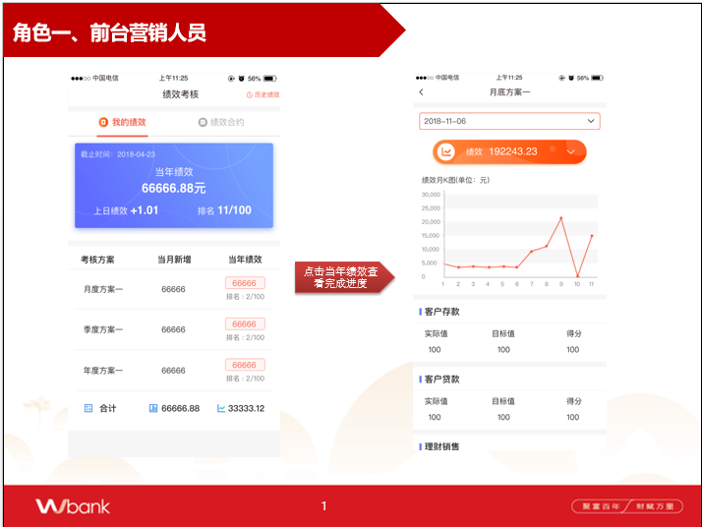
 |  |  |  |  | （为避免重新跑批将其他日期得绩效拿掉）
考核具体方案 | 考核对象（人，机构，岗位） | 考核日期（数据存储周期） | 考核方案代码 | 考核方案名称（关联他们的表） | 当月绩效 | 当前绩效 | 当年绩效比上日 | 排名（全行排名？还是机构排名），是否需要加工在表中，还是通过程序去加工

具体方案指标 | 考核对象（人，机构，岗位） | 考核日期 | 考核方案代码 | 考核指标代码 | 考核指标名称（关联他们的表） | 考核指标实际值 | 考核指标目标值 | 考核指标得分

绩效合约定义表 | 角色id | 角色名称 | 合约编号 | 合约类型 | 合约权重 |  | (考虑新增或修改合约和考虑返回给前端数据格式。故将单独提出来)
 |  |  | A | 业务发展
 |  |  | B | 客户拓展
 |  |  | C | 信贷质量
 |  |  | … | …

考核对象绩效合约得分 | 考核对象（人，机构，岗位） | 考核日期 | 合约编号 | 合约细项编号 | 合约细项编号 | 目标值 | 完成值 | 得分
 |  |  | A | 50001 | 支行零售存款日均净增（90分）
 |  |  | B | 50002 | 支行零售存款目标完成情况（90分）
 |  |  | C | … | …

 |  | 返回得对象List<string,实体类>

